画面設計
詳細設計書 |  |  | 名称 | 作成者 | 飯濱 |  | 作成日 | 2021-04-05
 |  |  | 顧客一覧画面 | 修正者 | 飯濱 | 修正日 |  | 2021-04-05
画面レイアウト

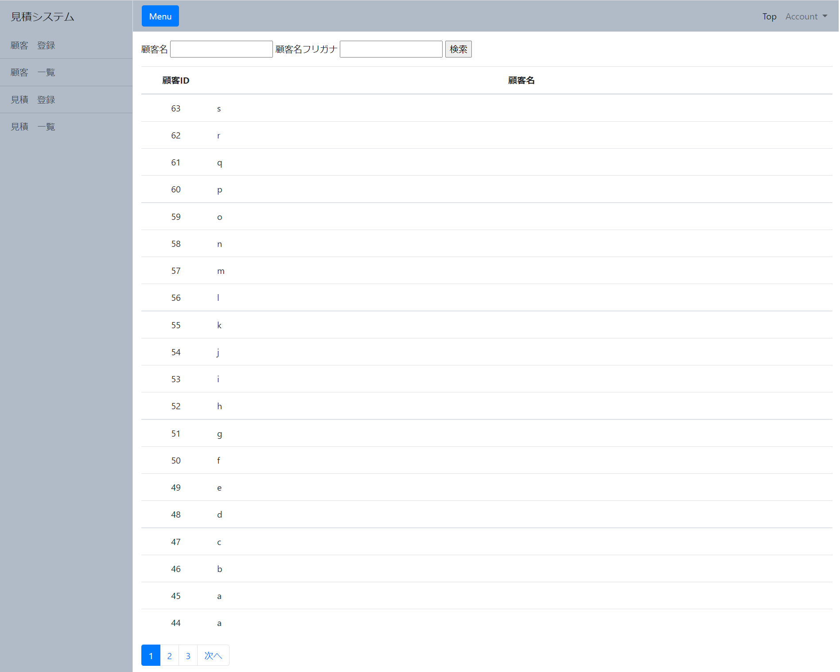

 |  |  |  |  |  |  |  |  | 1,

 |  |  |  |  |  |  |  |  | 2,

 |  | 3,

画面概要

・顧客一覧画面では、登録された顧客情報を一覧で表示する。
・任意の顧客情報を特定するための検索機能を有する。
・任意の顧客詳細画面に遷移する。

画面詳細

1,検索フォーム
 | 特定の顧客情報を検索するフォーム

2,顧客一覧
 | 登録した顧客情報を一覧表示する
 | 特定の顧客レコードを押下した場合は、顧客詳細画面に遷移する

3,ページネーション
 | 20件ごとに分割して表示している顧客一覧の、表示箇所を変更する機能

